main
 |  | BRM502近畿1000km茨木 ひたすら山陰線 | (Goal OPEN/ は13:00スタート時の時刻) |  |  |  | 2026-04-24
No. | 形状 | ポイント | 方角 | 道路 | 区間 | 合計 | 備考 | PC間
1 |  | start 高橋交差点 |  | 市道(川端通り) |  | 0.0 | 東方向へ進む
2 | Y Y | 永代町南 | 左折 | K15 | 0.5 | 0.5 | 正面ロータリー
3 | ╋ |  | 右折 | K139 | 0.1 | 0.6 | 左手 阪急本通商店街
4 | 五又 | 唐崎 | 左折 | K139 | 3.2 | 3.8 | 標識 斜め↑K139 R170 枚方
5 | ┳ | 鷺打橋西 | 左折 | K139 | 0.9 | 4.7
6 | ╋ | 鷺打橋東詰 | 左折 | 市道 | 0.3 | 5.0
7 | ╋ ╋ | 枚方大橋北 | 右折→右折 | R170 | 1.4 | 6.4 | 枚方大橋を渡って右折
8 | ╋ | 三矢 | 左折 | 市道→K13 | 1.7 | 8.1 | 自転車道に入り木津川御幸橋を目指す
9 | ╋ ╋ |  | 左折 | K13 | 11.2 | 19.3 | 木津川御幸橋を渡り、さくらであい館を右折
10 | ┳ |  | 右折 | K15 | 2.2 | 21.5
11 | ╋ | 淀大橋南 | 左折 | K81 | 0.3 | 21.8
12 | ╋ | 小倉町西山 | 左折 | K69 | 6.0 | 27.8 | 標識 ←K69 観月橋
13 | ╋ |  | 右折 | K249 | 0.4 | 28.2 | 標識 →K249 宇治市街
14 |  | PC1 セブン-イレブン 宇治小倉天王店 | 左側 | K249 | 0.3 | 28.5 | レシート取得して通過時間を自分で記入。 チェック後 直進 | 28.5
15 | ┳ |  | 右折 | K249 | 1.2 | 29.7 | 標識 →K249 六地蔵、淀
16 | ┳ |  | 左折 | 市道 | 0.3 | 30.0 | 五差路を直進して突き当りを左折
17 | ┳ |  | 右折 | K3 | 0.7 | 30.7 | 標識 →K3 大津
18 | ┳ |  | 左折 | K3 | 0.4 | 31.1 | 標識 ←K3 大津、宇治田原
19 | ┫ |  | 左折 | K3 | 4.8 | 35.9 | 標識 ←K3 大津
20 | ┫ ┳ |  | 左折→右折 | K3 | 6.6 | 42.5 | センターラインに沿って曽束大橋を渡った後右折
21 | ┳ |  | 左折 | R422 | 7.6 | 50.1 | 標識 ←R422 高島、大津市街
22 | ╋ | 唐橋西詰 | 右折 | K2 | 5.2 | 55.3 | 標識→K2 甲賀。瀬田唐橋を渡る
23 | ╋ | 唐橋東詰 | 左折 | K559 | 0.2 | 55.5 | びわ湖沿いを走る
24 |  | PC2 ローソン 琵琶湖大橋東詰店 セブン-イレブン 琵琶湖大橋東口店 | 両側 | K559 | 19.4 | 74.9 | レシート取得して通過時間を自分で記入。 チェック後 直進 | 46.4
25 | ╋ | 馬場２丁目 | 左折 | K2→K331 | 39.9 | 114.8 | 標識 ←K2 長浜、米原
26 |  | PC3 道の駅 湖北みずどりステーション | 右側 | K331 | 24.0 | 138.8 | 看板等と自転車を一緒に撮影 営業時間に間に合えばレシート取得でも可 チェック後 直進 | 63.9
27 | ╋ ┳ | 西山南橋 | 左折→右折 | 市道 | 7.2 | 146.0 | 西山南橋左折後突き当り右折
28 | ┳ |  | 左折 | R8 | 0.8 | 146.8 | 賤ケ岳トンネル通る、歩道推奨
29 | ┫ |  | 左折 | R8 | 20.1 | 166.9 | 正面径車両進入禁止、側道へ
30 | ╋ | 岡山町１丁目 | 左折 | R27 | 2.5 | 169.4 | 標識 ←R27 舞鶴、小浜
31 | ┫ |  | 左折 | R27 | 1.1 | 170.5 | 標識 ←敦賀市街、​関峠
32 | ╋ | 西野神 | 左折 | K225 | 0.3 | 170.8 | 標識 ←K225 関峠
33 |  | PC4 セブン-イレブン 敦賀市野々町店 | 左側 | K225 | 0.3 | 171.1 | レシート取得して通過時間を自分で記入。 チェック後 直進 | 32.3
34 | ╋ | 坂尻 | 右折 | 若狭梅街道 | 9.5 | 180.6 | 右奥 石碑 若狭梅海道
35 | ┳ |  | 左折 | 若狭梅街道/K244 | 7.1 | 187.7 | 標識 ←若狭梅海道 R27小浜
36 | ┣ |  | 右折 | 若狭梅街道 | 0.2 | 187.9 | 右手前 看板 →若狭梅海道
37 | ╋ |  | 左折 | K22 | 10.9 | 198.8 | 左手前 看板 ←7.5km若狭町役場上中庁舎
38 | ╋ | 瓜生小学校南 | 右折 | K22 | 5.6 | 204.4 | 標識 →K22 小浜
39 | ┳ ┳ |  | 左折→右折 | 市道 | 13.0 | 217.4 | 右手前 山本美容室
40 | ┫ ┳ |  | 左折→左折 | 市道→R27 | 0.7 | 218.1 | 正面車両進入禁止、R27に上がる
41 | 五差路 | 舞鶴市役所前 | 左折 | R27 | 33.6 | 251.7 | 標識 ←R27 京都、綾部、舞鶴西港
42 | Y | 中舞鶴歩道橋 | 左折 | R27 | 1.8 | 253.5 | 標識 ← R27 京都、綾部
43 | ┳ | 八田 | 右折 | R178 | 11.5 | 265.0 | 標識 →R178 京丹後、宮津
44 |  | PC5 ローソン 宮津由良店 | 左側 | R178 | 7.2 | 272.2 | レシート取得して通過時間を自分で記入。 チェック後 直進 | 101.1
45 | ┳ |  | 右折 | K2 | 14.1 | 286.3 | 手前で側道に入って突き当り右折
46 | ┣ ┣ |  | 右折→右折 | 市道→天橋立 | 1.1 | 287.4 | 左手前 海鮮料理美加茂、天橋立を通過する
47 | ┳ |  | 右折 | R178 | 3.7 | 291.1
48 | ┣ ┣ |  | 右折 | 市道 | 30.2 | 321.3 | 看板 経ヶ岬灯台→
49 |  | PC6 経ケ岬灯台 | 正面 | 市道 | 1.0 | 322.3 | 看板等と自転車を一緒に撮影 チェック後 直進 | 50.1
50 | ┳ |  | 右折 | R178 | 1.1 | 323.4
51 | ┫ | 間人後ヶ浜 | 左折 | R178 | 13.5 | 336.9 | 標識 ←R178 久美浜、​網野
52 | ┣ |  | 右折 | 市道 | 21.0 | 357.9 | 看板 →小天橋海水浴場
53 | ┳ |  | 右折 | K49 | 2.8 | 360.7 | 看板 小天橋→
54 | ┣ Y |  | 右折→右折 | 市道 | 4.5 | 365.2 | 目印ない、湖を離れたら行き過ぎ、細い道へ入っていく
55 | ┳ |  | 右折 | K11 | 2.0 | 367.2 | 標識 ←K11竹野20km、←K11城崎6km
56 | ┳ |  | 右折 | K9 | 7.6 | 374.8
57 | ╋ |  | 左折 | K3 | 1.6 | 376.4 | 右手前 大江戸温泉物語きのさき
58 |  | PC7 ローソン 城崎湯島店 | 左側 | K3 | 0.4 | 376.8 | レシート取得して通過時間を自分で記入。 チェック後 折り返す | 54.5
59 | ╋ | 城崎温泉口 | 左折 | 市道→K9 | 0.1 | 376.9 | 看板 城崎温泉←
60 | ┣ |  | 右折 | K9 | 0.4 | 377.3 | 左手前 酒房はが家、玉橋渡る
61 | ┣ |  | 右折 | K9 | 0.5 | 377.8 | 正面 朝市広場
62 | ╋ |  | 左折 | K11 | 7.3 | 385.1 | 標識 ←K11 新温泉、香美
63 | ┳ | 佐津 | 右折 | K11 | 10.3 | 395.4 | 標識 →K11 鳥取、新温泉
64 | ┣ | 一本松 | 右折 | 市道 | 6.5 | 401.9 | 看板 香住漁港→0.3km
65 | ┫ |  | 左折 | 市道 | 0.8 | 402.7 | センターラインに沿って道なり左折
66 | ╋ |  | 左折 | 市道 | 0.2 | 402.9 | 標識 ← 鳥取、香住漁港
67 | ╋ | 七日市 | 右折 | K4→R178 | 1.5 | 404.4 | 標識 → 新温泉
68 | ╋ | 余部 | 右折 | 市道→K260 | 7.8 | 412.2 | 標識 → 御崎灯台
69 | ┳ |  | 右折 | K260 | 14.2 | 426.4
70 | ┳ |  | 右折 | K260 | 4.7 | 431.1 | 清富橋渡った先
71 | ┫ ╋ | (ジオパーク館前) | 左折→右折 | K260→K127 | 1.6 | 432.7 | 標識に沿って鳥取方面へ進む
72 | ╋ | 諸寄 | 右折 | R178→K128 | 1.7 | 434.4 | 標識 →R178 鳥取
73 | ┣ |  | 右折 | 市道 | 8.9 | 443.3 | 右奥 看板 東浜海岸→
74 | ┳ |  | 右折 | K155 | 2.5 | 445.8 | 標識 20km鳥取→
75 | ┫ |  | 左折 | R178 | 2.6 | 448.4 | 標識 ←R178 鳥取、網代
76 | ┳ |  | 右折 | K328 | 5.3 | 453.7 | 標識 →K328 倉吉、鳥取
77 | ┣ |  | 右折 | K319 | 1.5 | 455.2 | 標識 →K319 鳥取砂丘
78 | ┳ |  | 右折 | K265→K318 | 5.3 | 460.5 | 標識 →K265 岡山、米子
79 |  | PC8 ファミリーマート 鳥取覚寺店 | 左側 | K318 | 2.3 | 462.8 | レシート取得して通過時間を自分で記入。 チェック後 直進 | 86.0
80 | ┳ | 溝川 | 左折 | R9 | 8.8 | 471.6 | 標識 ←R9 米子、倉吉
81 | ╋ | 八束水 | 右折 | R9→R179→R9 | 10.8 | 482.4 | 標識 →R9 夏泊
82 | ╋ | 二本木 | 右折 | R431 | 67.4 | 549.8 | 標識 →R431 境港、​皆生温泉
83 | ╋ | 昭和町 | 左折 | 市道 | 18.7 | 568.5 | 標識 ← 境港
84 |  | PC9 ローソン 境港浜ノ町店 | 右側 | 市道 | 2.1 | 570.6 | レシート取得して通過時間を自分で記入。 チェック後 直進 | 107.8
85 | Y |  | 左折 | 市道 | 0.9 | 571.5 | 標識 ← 米子鬼太郎空港、米子
86 | ┣ | 大根島入口 | 右折 | K246 | 1.9 | 573.4 | 標識 →K246 松江、大根島
87 | ┳ |  | 右折 | K338 | 2.3 | 575.7 | 標識 → 出雲、松江市街、R431
88 | ┳ |  | 左折 | R431 | 5.5 | 581.2 | 標識 ←R431 松江
89 | ┣ |  | 右折 | 市道 | 6.7 | 587.9 | 標識 → 島根
90 | ╋ |  | 右折 | 市道→R431 | 2.9 | 590.8 | 標識 → 鹿島
91 | ╋ | 大輪町 | 右折 | 市道 | 1.2 | 592.0
92 | ┳ |  | 左折 | 市道 | 0.5 | 592.5 | 正面 フレッシュ野菜果物わたなべ
93 | ┳ |  | 右折 | K37 | 0.4 | 592.9
94 | ╋ | 黒田町 | 左折 | K37 | 0.8 | 593.7 | 標識 ←城山西通り 山陰道、国道431号
95 | ┳ | しんじ湖温泉入口 | 右折 | R431 | 1.5 | 595.2 | 標識 →R431 出雲大社、​平田
96 | ╋ | 中の島 | 左折 | R431 | 21.9 | 617.1 | 標識 ←R431 出雲、出雲大社
97 | ╋ | 平田本田 | 左折 | R431 | 1.9 | 619.0 | 標識 ←R431 出雲、出雲大社
98 | ┳ |  | 右折 | K29 | 14.9 | 633.9 | 標識 →K29 日御碕、鷺浦
99 |  | PC10 出雲日御碕灯台 | 正面 | K29→R431 | 8.0 | 641.9 | 看板等と自転車を一緒に撮影 チェック後 折り返し | 71.3
100 | ╋ |  | 右折 | R431 | 10.8 | 652.7 | 標識 →R431 山陰道、​国道9号
101 | ╋ |  | 右折 | くにびき海岸道路 | 0.8 | 653.5 | 標識 →くにびき海岸道路 多伎、​道の駅キララ多伎
102 | ╋ | 道の駅前 | 右折 |  | 11.6 | 665.1 | 標識 →R9 浜田、大田
103 | ╋ |  | 右折 | K285 | 11.4 | 676.5 | 標識 →K285 波根
104 | ╋ |  | 右折 | 市道 | 3.5 | 680.0 | 右奥 看板 波根西の珪化木→700m
105 | ╋ ╋ |  | 右折→左折 | K233→K287 | 0.6 | 680.6 | 右手前 久手郵便局、右折後すぐ左折
...
 |  | BRM502近畿1000km茨木 ひたすら山陰線 | (Goal OPEN/ は13:00スタート時の時刻) |  |  |  | 2026-04-24
145 | ╋ | 山の田 | 右折 | 市道 | 3.9 | 999.2 | 標識 → 下関駅
146 | ╋ ╋ |  | 左折→右折 | 市道 | 1.5 | 1000.7 | 左手前 いけだ整形外科、橋渡った後信号を右折
147 | ╋ |  | 左折 | R191 | 1.7 | 1002.4
148 |  | Goal ローソン・ポプラ下関竹崎店 | 右側 | R191 | 1.6 | 1004.0 | (OPEN/ 05/03 22:05 ~ 05/05 16:00) レシート取得して通過時間を自分で記入。 チェック後 直進 | 56.9
149 |  | ゴール受付 プリンスホテル下関 | 右側 | R191 | 0.1 | 1004.1 | ブルベカードに署名、メダル購入するかどうかを記入。 フロントにレシートとまとめてブルベカードを提出して下さい。 | 0.1

 | 参考写真

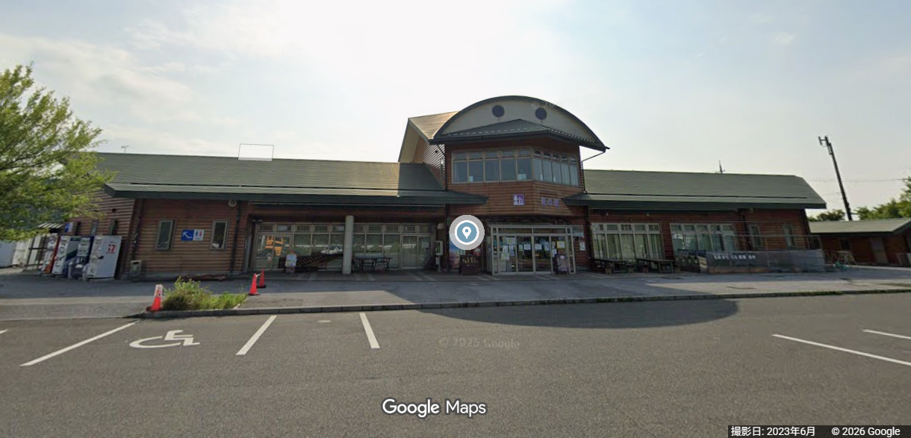
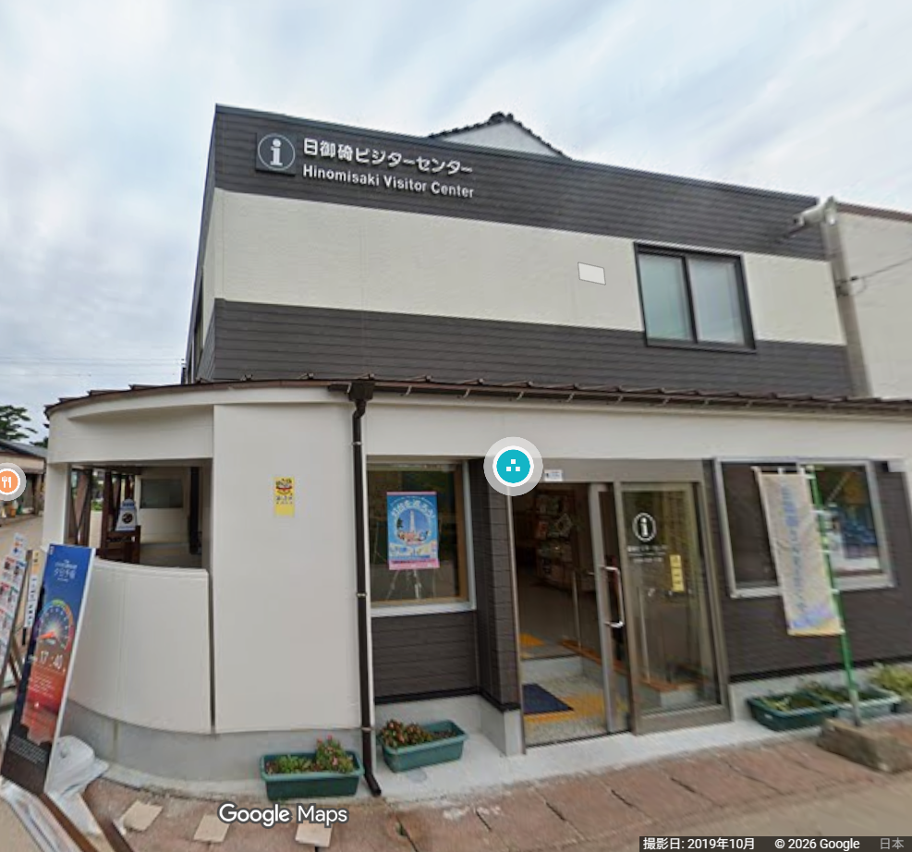
 | PC3 道の駅 湖北みずどりステーション |  |  | PC6 経ケ岬灯台 |  |  | PC10 出雲日御碕灯台
 |  |  |  | 準備中

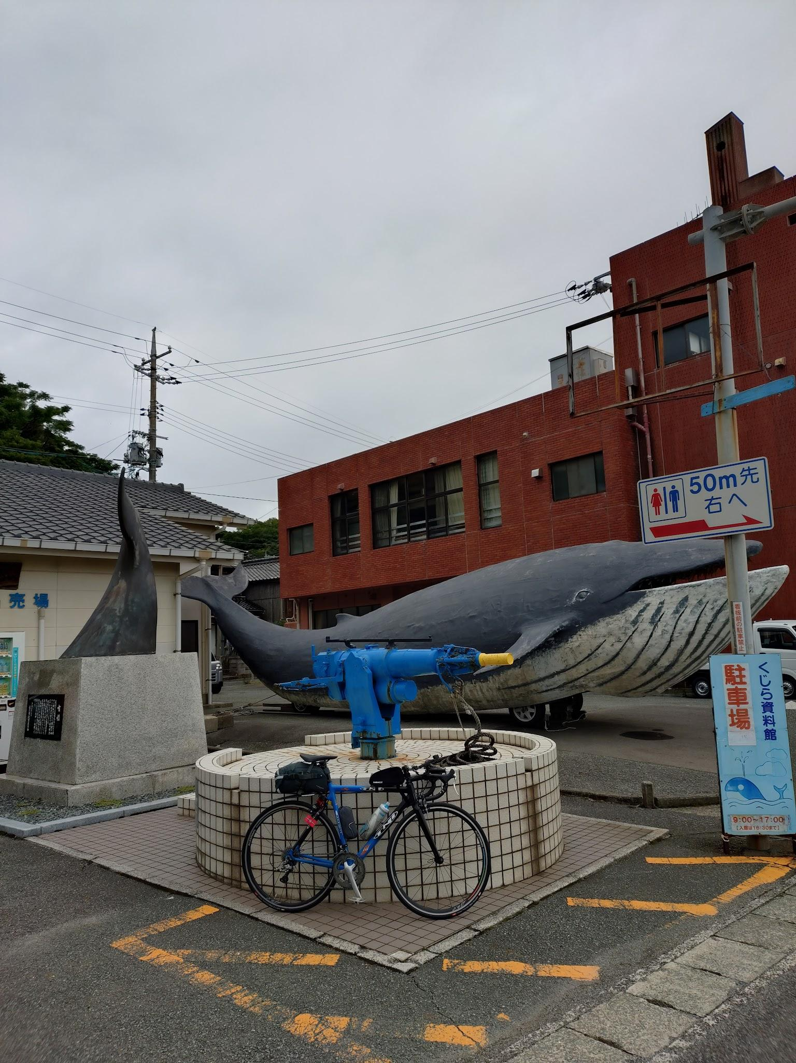
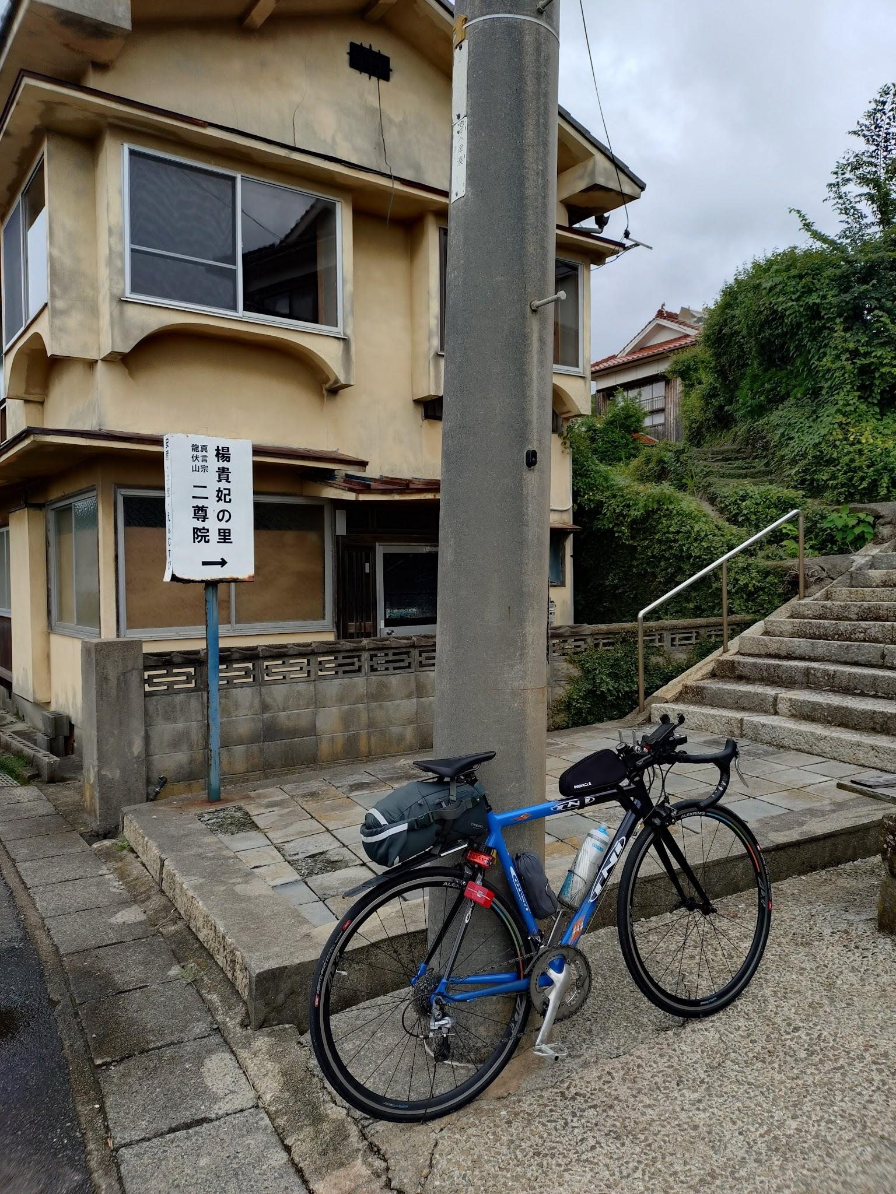
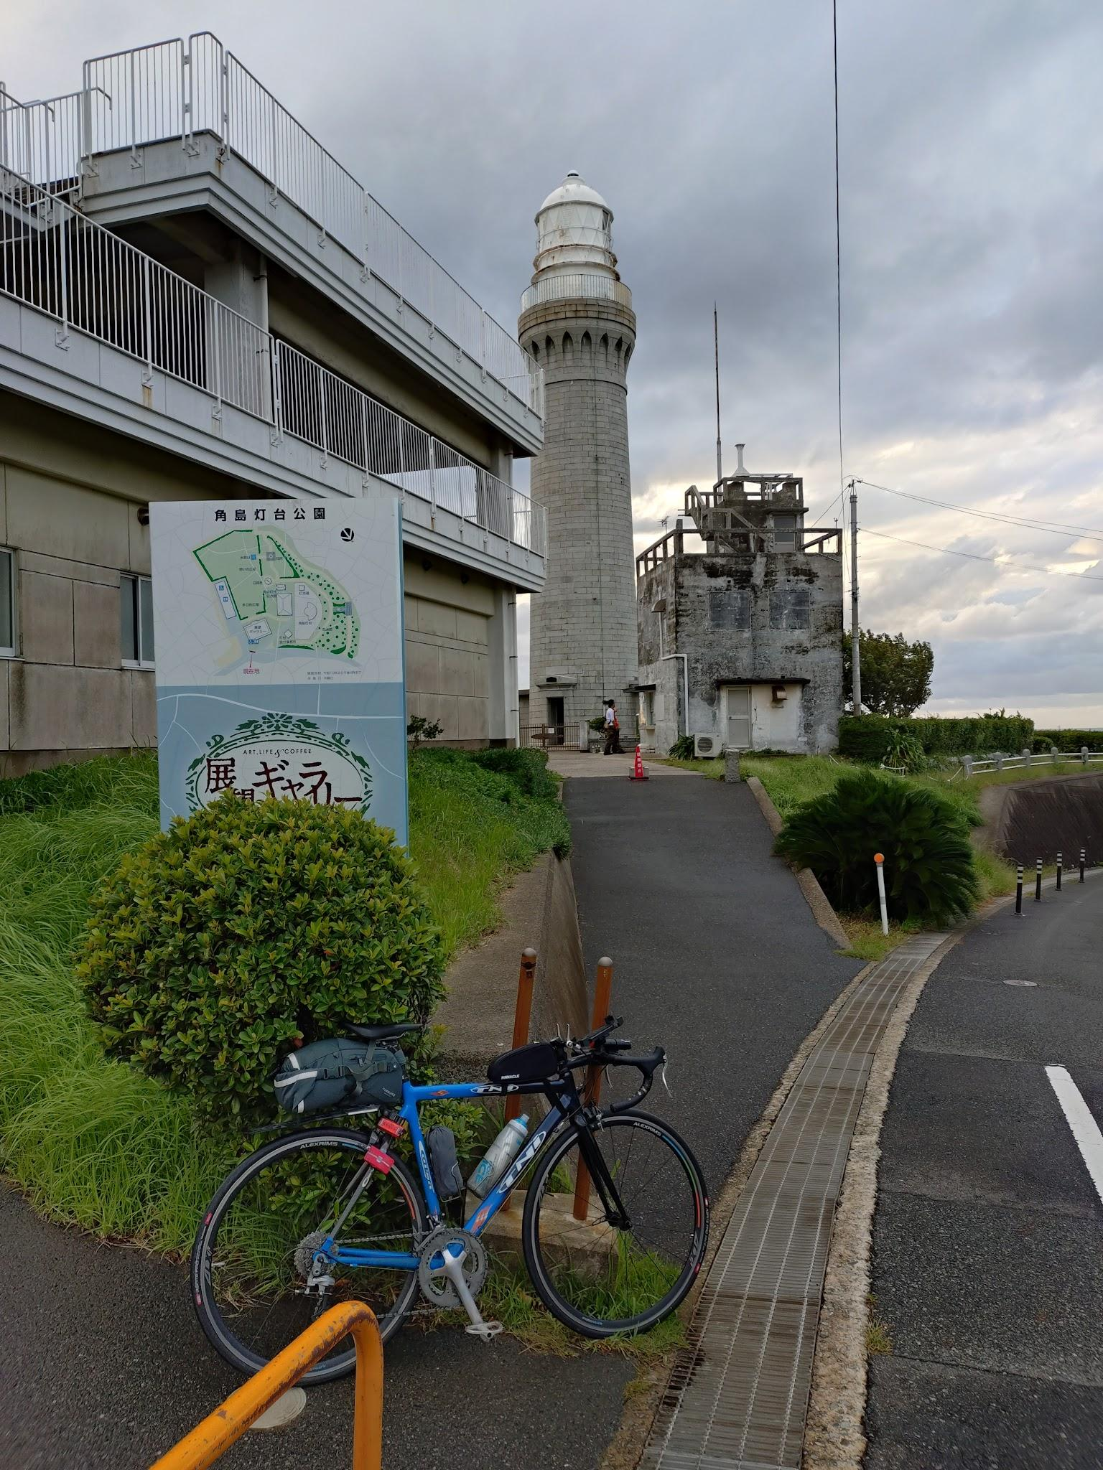
 | PC13 くじら資料館 |  |  | PC14 楊貴妃の里 |  |  | PC15 角島灯台

